2011
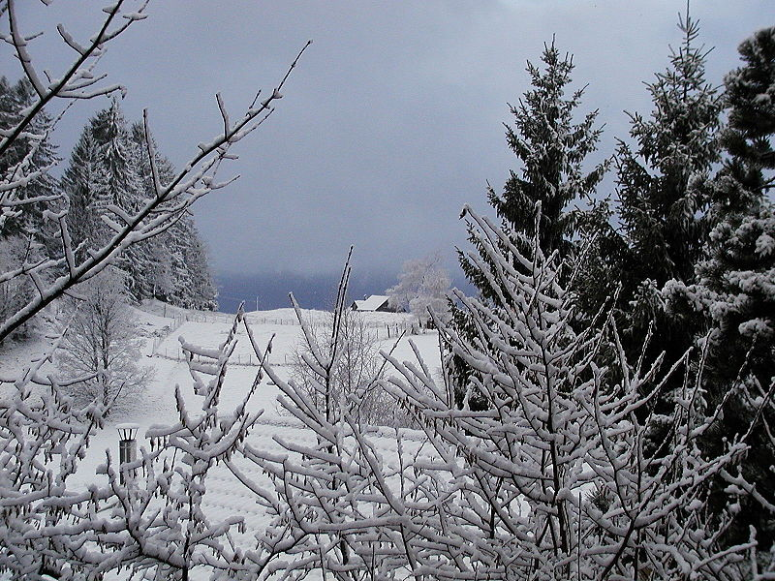
Calendário 2011

Contagem regressiva

 |  |  |  |  |  |  |  |  |  |  | Dias decorridos |  |  | 365
 |  |  |  |  |  |  |  |  |  |  | Dias Restantes |  |  | 0

 | Verão |  |  |  |  |  |  | Verão |  |  |  |  |  |  | Verão |  | Outono |  |  |  |  | Outono
JANEIRO |  |  |  |  |  |  | FEVEREIRO |  |  |  |  |  |  | MARÇO |  |  |  |  |  |  | ABRIL
D | S | T | Q | Q | S | S | D | S | T | Q | Q | S | S | D | S | T | Q | Q | S | S | D | S | T | Q | Q | S | S
 |  |  |  |  |  | x |  |  | x | x | x | x | x |  |  | x | x | x | x | x |  |  |  |  |  | x | x
x | x | x | x | x | x | x | x | x | x | x | x | x | x | x | x | x | x | x | x | x | x | x | x | x | x | x | x
x | x | x | x | x | x | x | x | x | x | x | x | x | x | x | x | x | x | x | x | x | x | x | x | x | x | x | x
x | x | x | x | x | x | x | x | x | x | x | x | x | x | x | x | x | x | x | x | x | x | x | x | x | x | x | x
x | x | x | x | x | x | x | x | x |  |  |  |  |  | x | x | x | x | x |  |  | x | x | x | x | x | x | x
x | x

 | Outono |  |  |  |  |  |  | Outono |  |  | Inverno |  |  |  | Inverno |  |  |  |  |  |  | Inverno
MAIO |  |  |  |  |  |  | JUNHO |  |  |  |  |  |  | JULHO |  |  |  |  |  |  | AGOSTO
D | S | T | Q | Q | S | S | D | S | T | Q | Q | S | S | D | S | T | Q | Q | S | S | D | S | T | Q | Q | S | S
x | x | x | x | x | x | x |  |  |  | x | x | x | x |  |  |  |  |  | x | x |  | x | x | x | x | x | x
x | x | x | x | x | x | x | x | x | x | x | x | x | x | x | x | x | x | x | x | x | x | x | x | x | x | x | x
x | x | x | x | x | x | x | x | x | x | x | x | x | x | x | x | x | x | x | x | x | x | x | x | x | x | x | x
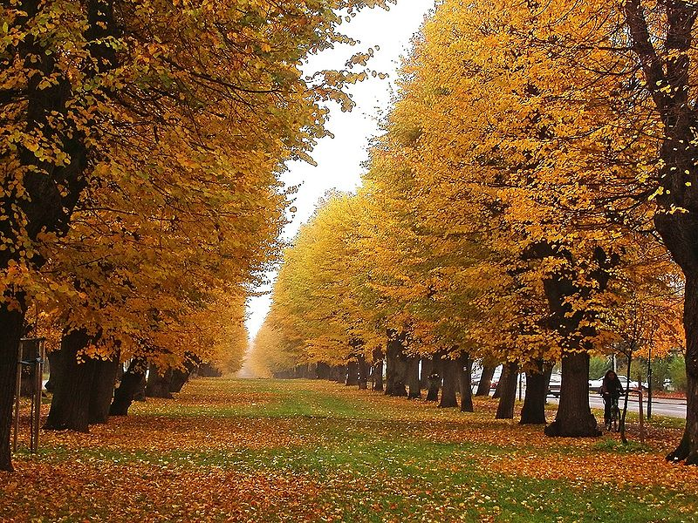
x | x | x | x | x | x | x | x | x | x | x | x | x | x | x | x | x | x | x | x | x | x | x | x | x | x | x | x
x | x | x |  |  |  |  | x | x | x | x | x |  |  | x | x | x | x | x | x | x | x | x | x | x
 |  |  |  |  |  |  |  |  |  |  |  |  |  | x

 | Inverno |  |  | Primavera |  |  |  | Primavera |  |  |  |  |  |  | Primavera |  |  |  |  |  |  | Primavera |  |  | Verão
SETEMBRO |  |  |  |  |  |  | OUTUBRO |  |  |  |  |  |  | NOVEMBRO |  |  |  |  |  |  | DEZEMBRO
D | S | T | Q | Q | S | S | D | S | T | Q | Q | S | S | D | S | T | Q | Q | S | S | D | S | T | Q | Q | S | S
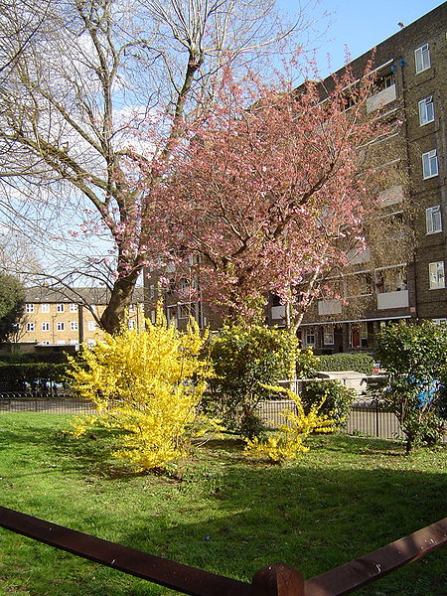
 |  |  |  | x | x | x |  |  |  |  |  |  | x |  |  | x | x | x | x | x |  |  |  |  | x | x | x
x | x | x | x | x | x | x | x | x | x | x | x | x | x | x | x | x | x | x | x | x | x | x | x | x | x | x | x
x | x | x | x | x | x | x | x | x | x | x | x | x | x | x | x | x | x | x | x | x | x | x | x | x | x | x | x
x | x | x | x | x | x | x | x | x | x | x | x | x | x | x | x | x | x | x | x | x | x | x | x | x | x | x | x
x | x | x | x | x | x |  | x | x | x | x | x | x | x | x | x | x | x |  |  |  | x | x | x | x | x | x | x
 |  |  |  |  |  |  | x | x

